Data
Dashboard
Data | Mês | Tipo | Categoria | Descrição | Valor | Operação | Status
2024-08-01 | 8 | ENTRADA | Renda Fixa | Salário mensal | R$ 5,000.00 | Transferência | Recebido
2024-08-01 | 8 | SAÍDA | Alimentação | Compras no supermercado | R$ 550.00 | Débito Automático | Pendente
2024-08-03 | 8 | SAÍDA | Transporte | Gasolina | R$ 300.00 | Cartão de Crédito | Pago
2024-08-05 | 8 | SAÍDA | Lazer | Cinema | R$ 120.00 | Cartão de Crédito | Pago
2024-08-07 | 8 | SAÍDA | Saúde | Consulta odontológica | R$ 250.00 | Transferência | Pago
2024-08-10 | 8 | SAÍDA | Educação | Material escolar | R$ 400.00 | Débito Automático | Pendente
2024-08-12 | 8 | SAÍDA | Vestuário | Compra de roupas de inverno | R$ 600.00 | Cartão de Crédito | Pendente
2024-08-15 | 8 | ENTRADA | Investimentos | Dividendos de ações | R$ 800.00 | Transferência | Recebido
2024-08-15 | 8 | SAÍDA | Serviços | Limpeza do apartamento | R$ 150.00 | Transferência | Pago
2024-08-18 | 8 | SAÍDA | Eletrônicos | Compra de novo celular | R$ 1,200.00 | Cartão de Crédito | Pendente
2024-08-20 | 8 | SAÍDA | Utilidades Domésticas | Reparos domésticos | R$ 450.00 | Débito Automático | Pago
2024-08-22 | 8 | SAÍDA | Presentes | Presente de aniversário | R$ 180.00 | Transferência | Pendente
2024-08-24 | 8 | SAÍDA | Beleza | Corte de cabelo e barba | R$ 80.00 | Débito Automático | Pago
2024-08-28 | 8 | SAÍDA | Pet Care | Ração e petiscos para o cachorro | R$ 200.00 | Débito Automático | Pago
2024-08-30 | 8 | SAÍDA | Viagem | Reserva de pousada | R$ 750.00 | Transferência | Pendente
2024-08-31 | 8 | SAÍDA | Gastronomia | Jantar em restaurante francês | R$ 350.00 | Cartão de Crédito | Pago
2024-09-01 | 9 | ENTRADA | Renda Fixa | Salário mensal | R$ 5,000.00 | Transferência | Recebido
2024-09-02 | 9 | SAÍDA | Alimentação | Compras no supermercado | R$ 450.00 | Débito Automático | Pendente
2024-09-05 | 9 | SAÍDA | Transporte | Gasolina | R$ 300.00 | Débito Automático | Pago
2024-09-08 | 9 | SAÍDA | Lazer | Cinema e jantar | R$ 200.00 | Transferência | Pago
2024-09-11 | 9 | SAÍDA | Saúde | Plano de saúde | R$ 600.00 | Débito Automático | Pendente
2024-09-14 | 9 | SAÍDA | Educação | Material escolar | R$ 350.00 | Transferência | Pago
2024-09-17 | 9 | SAÍDA | Vestuário | Compra de roupas | R$ 500.00 | Cartão de Crédito | Pendente
2024-09-20 | 9 | ENTRADA | Freelance | Pagamento por projeto freelancer | R$ 1,200.00 | Transferência | Recebido
2024-09-20 | 9 | SAÍDA | Serviços | Manutenção do veículo | R$ 800.00 | Transferência | Pago
2024-09-23 | 9 | SAÍDA | Eletrônicos | Compra de novo smartphone | R$ 1,500.00 | Cartão de Crédito | Pendente
2024-09-26 | 9 | SAÍDA | Utilidades Dom. | Conta de energia elétrica | R$ 250.00 | Débito Automático | Pago
2024-09-29 | 9 | SAÍDA | Presentes | Aniversário da mãe | R$ 400.00 | Cartão de Crédito | Pendente
2024-10-01 | 10 | ENTRADA | Renda Fixa | Salário mensal | R$ 5,000.00 | Transferência | Recebido
2024-10-01 | 10 | SAÍDA | Alimentação | Compras no supermercado | R$ 600.00 | Débito Automático | Pendente
2024-10-03 | 10 | SAÍDA | Transporte | Recarga de cartão de transporte | R$ 200.00 | Cartão de Crédito | Pago
2024-10-05 | 10 | SAÍDA | Lazer | Ingressos para teatro | R$ 180.00 | Transferência | Pago
2024-10-08 | 10 | SAÍDA | Saúde | Remédios de farmácia | R$ 120.00 | Débito Automático | Pendente
2024-10-10 | 10 | SAÍDA | Educação | Cursos online | R$ 350.00 | Cartão de Crédito | Pendente
2024-10-13 | 10 | SAÍDA | Vestuário | Roupas de primavera | R$ 400.00 | Transferência | Pago
2024-10-15 | 10 | SAÍDA | Serviços | Manutenção da casa | R$ 450.00 | Débito Automático | Pago
2024-10-18 | 10 | ENTRADA | Venda de ativos | Venda de equipamentos eletrônicos | R$ 1,500.00 | Transferência | Recebido
2024-10-18 | 10 | SAÍDA | Eletrônicos | Manutenção do computador | R$ 300.00 | Cartão de Crédito | Pendente
2024-10-20 | 10 | SAÍDA | Utilidades Domésticas | Troca de móveis da cozinha | R$ 800.00 | Transferência | Pago
2024-10-22 | 10 | SAÍDA | Presentes | Presentes para casamento | R$ 250.00 | Cartão de Crédito | Pendente
2024-10-24 | 10 | SAÍDA | Pet Care | Veterinário para o pet | R$ 150.00 | Débito Automático | Pago
2024-10-26 | 10 | SAÍDA | Beleza | Salão de beleza | R$ 250.00 | Transferência | Pendente
2024-10-30 | 10 | SAÍDA | Gastronomia | Jantar em restaurante italiano | R$ 220.00 | Transferência | Pendente
2024-10-31 | 10 | SAÍDA | Viagem | Reserva de hotel para fim de semana | R$ 500.00 | Cartão de Crédito | Pendente

Controller
Tipo | SAÍDA | Tipo | ENTRADA
Dashboard
Categoria | Soma - Valor | Categoria | Soma de Valor
Alimentação | R$ 1,600.00 | Freelance | R$ 1,200.00
Beleza | R$ 330.00 | Investimentos | R$ 800.00
Educação | R$ 1,100.00 | Renda Fixa | R$ 15,000.00
Eletrônicos | R$ 3,000.00 | Venda de ativos | R$ 1,500.00
Gastronomia | R$ 570.00 | Total Resultado | R$ 18,500.00
Lazer | R$ 500.00
Pet Care | R$ 350.00
Presentes | R$ 830.00
Saúde | R$ 970.00
Serviços | R$ 1,400.00
Transporte | R$ 800.00
Utilidades Dom. | R$ 250.00
Utilidades Domésticas | R$ 1,250.00
Vestuário | R$ 1,500.00
Viagem | R$ 1,250.00
Total Resultado | R$ 15,700.00

Dashboard
CONTROLE FINANCEIRO
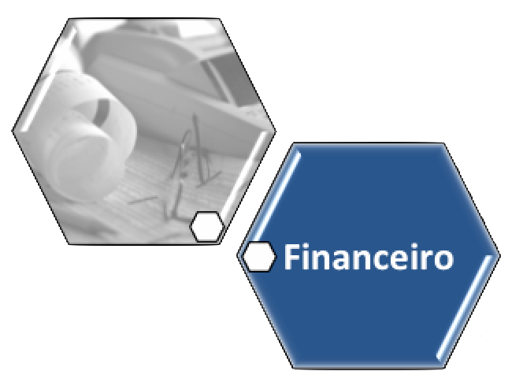

 | Soma de Valor
Freelance | R$ 1,200.00
Investimentos | R$ 800.00
Renda Fixa | R$ 15,000.00
Venda de ativos | R$ 1,500.00
Total Resultado | R$ 18,500.00
ENTRADA
 | Soma - Valor
Alimentação | R$ 1,600.00
Beleza | R$ 330.00
Educação | R$ 1,100.00
Eletrônicos | R$ 3,000.00
Gastronomia | R$ 570.00
Lazer | R$ 500.00
Pet Care | R$ 350.00
Presentes | R$ 830.00
Saúde | R$ 970.00
Serviços | R$ 1,400.00
Transporte | R$ 800.00
Utilidades Dom. | R$ 250.00
Utilidades Domésticas | R$ 1,250.00
Vestuário | R$ 1,500.00
Viagem | R$ 1,250.00
Total Resultado | R$ 15,700.00
SAÍDA

Esta forma representa uma segmentação de dados. Segmentações de dados têm suporte no Excel 2010 ou versões posteriores.
\Se a forma tiver sido modificada em uma versão anterior do Excel, ou se a pasta de trabalho tiver sido salva no Excel 2003 ou versões anteriores, a segmentação de dados não poderá ser usada.

Pesquisar Dados

